Ligging meetplaatsen BC
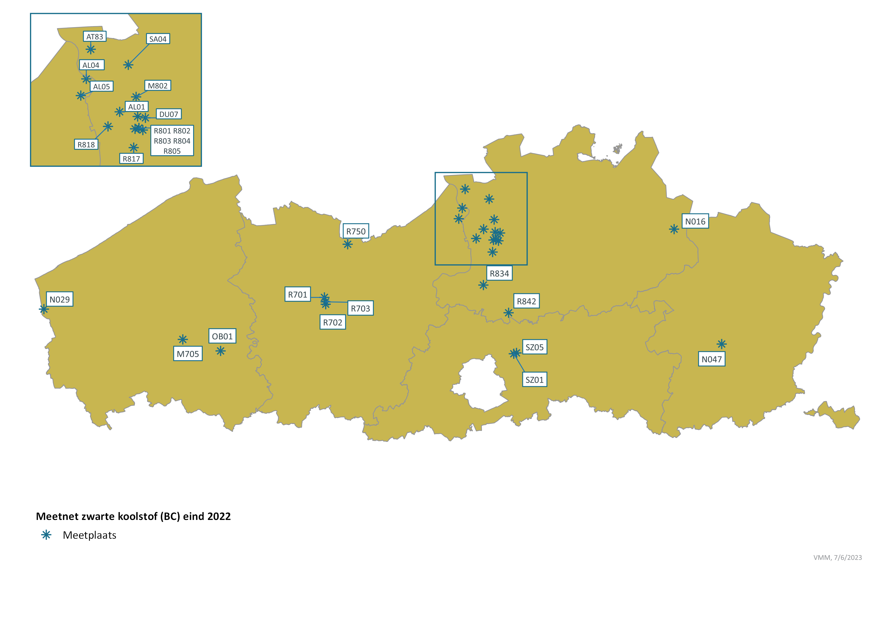
Ligging meetplaatsen zwarte koolstof in Vlaanderen eind 2022

